Inkanto_2+2_IT
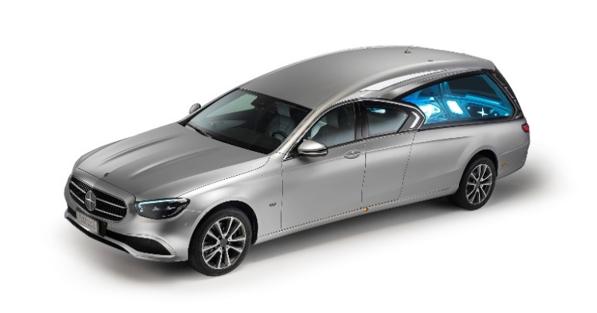 |  |  | Ospedaletto Euganeo, 02/12/2022
 |  |  |  |  | PRINCIPALE DOTAZIONE STANDARD DEL VEICOLO
ONORANZE FUNEBRI SACCAGGI
Via Alessandro Manzoni, 51/A
21016 Luino VA
 |  |  |  |  | Monoscocca rinforzata in materiale composito dal design esclusivo |  |  |  |  |  |  | Interni vano feretro LUXURY PACK con materiali pregiati, inserti di alta manifattura interamente cuciti a mano e quattro diverse gamme cromatiche: beige, cuoio, grigio

 |  |  |  |  | Vetri bombati colorati
 |  |  |  |  | Modanature esterne con profili in acciaio
 |  |  |  |  | Dispositivo alzacassa automatico |  |  |  |  |  |  | Porte laterali di servizio per un comodo accesso al vano portaoggetti dietro i due sedili
 |  |  |  |  | Porta automatica con telecomando e sistema EASY PACK (dispositivo brevettato da Biemme Special Cars)
 |  |  |  |  |  |  |  |  |  |  |  | Interno vano feretro con inserti di alta manifattura a scelta tra legno, carbonio o acciaio
 |  |  |  |  | 4 possibilità di scelta per l'allestimento del vano feretro: GREY- LOOK, IVORY-LOOK, CARBON-LOOK, BROWN-LOOK
INKANTO 2+2 di nuovo allestimento su meccanica Mercedes-Benz Classe E 220 d Restyling 2021 |  |  |  |  |  |  |  |  |  |  |  | AIR SUSPENSION SYSTEM: sospensioni pneumatiche autolivellanti a doppio sensore regolabili in altezza
 |  |  |  |  | Illuminazione a LED con luce riflessa ad alta luminescenza e possibilità di scelta tra diverse tonalità cromatiche
CARATTERISTICHE TECNICHE |  |  |  |  |  |  |  |  |  |  |  | Paraurti posteriore con doppi terminali di scarico
 |  |  |  |  | Divisorio vano feretro antisfondamento |  |  |  |  |  |  | Fari posteriori Mercedes-Benz Classe E coupé
Alimentazione | Diesel | Potenza |  | 196 CV
Numero di cilindri | 4 in linea | Interasse |  | 3.800 mm
Cilindrata | 1.950 cm3 | Posti a sedere |  | 2 | LE MISURE DI INKANTO 2+2
Normativa Europea | Euro 6 | Cambio |  | 9 marce SPEEDSHIFT - 9G TRONIC
Trazione | Posteriore | Pneumatici |  | ant. e post. 245/45 R 18 | Lunghezza autofunebre |  |  |  | 6.070 mm |  |  | Altezza interna vano feretro |  |  | 1.000 mm
 |  |  |  |  | Altezza autofunebre |  |  |  | 1.750 mm |  |  | Lunghezza vano feretro |  |  | 2.300 mm
PRINCIPALI EQUIPAGGIAMENTI DI SERIE DELL'ALLESIMENTO BUSINESS-SPORT |  |  |  |  | Altezza soglia di carico |  |  |  | 610 mm |  |  | Larghezza vano feretro |  |  | 950 mm

DESIGN AVANTGARDE: stella integrata nella griglia a due lamelle, linea di cintura e profili cromati, paraurti anteriore sportivo con spoiler anteriore cromato |  | INTERNI AVANTGARDE: sedili sportivi in eco-pelle con tessuto nero, volante multifunzione con pulsanti Touch Control, inserti cromati, 64 diverse tonalità di illuminazione di interni
 |  |  |  |  | PRINCIPALI OPTIONAL

 |  |  |  |  | TRUE | Pianale automatico con alzacassa |  |  |  |  | 3,800 € | FALSE | Verniciatura bicolore |  |  | 2,500 €
MIRROR PACK: specchi ripiegabili elettricamente con telecomando, sedili riscaldabili su 3 livelli di intensità |  | DYNAMIC SELECT: selettore dell'assetto di guida: confortevole, sportiva, particolarmente sportiva, efficiente o del tutto personalizzata |  |  | FALSE | Personalizzazione luminosa |  |  |  |  | 400 € | FALSE | Verniciatura opacizzata |  |  | 2,500 €
 |  |  |  |  | TRUE | Radiomicrofono |  |  |  |  | 1,600 € | FALSE | Cerchi in lega da 20" con spalla rialzata |  |  | 2,900 €
AGILITY CONTROL: sistema di ammortizzazione selettiva per un comfort di guida equilibrato su ogni manto stradale |  |  |  |  | FALSE | Radiomicrofono con amplificatore portatile |  |  |  |  | 1,900 € | FALSE | Cerchi in lega da 19" con spalla rialzata |  |  | 2,800 €
 |  |  |  |  | FALSE | Tendine richiudibili |  |  |  |  | 950 € | FALSE | Kit in acciaio per personalizzazioni esterne |  |  | 700 €
Fari a Led HIGH PERFORMANCE |  | COLLISION PREVENTION ASSIST: radar che controlla l'area antistante il veicolo per aiutare ad evitare incidenti |  |  | FALSE | Vassoio porta urne illuminato e amovibile |  |  |  |  | 750 € | FALSE | Schermi LCD |  |  | 400 €
Navigatore satellitare |  |  |  |  | FALSE | Pianale estraibile manuale per barelle |  |  |  |  | 2,800 € | FALSE | Pellicola oscurante vetri vano feretro |  |  | 900 €
Cerchi in lega da 17" antracite con finitura diamantata |  | PARKING PILOT: sensori di parcheggio anteriori e posteriori con telecamera |  |  | FALSE | Mensole portafiori |  |  |  |  | 1,600 € | FALSE | 4Matic |  |  | 3,000 €
Garanzia 24 mesi

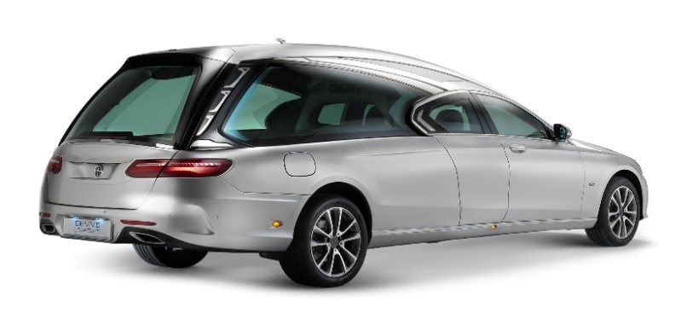 |  | 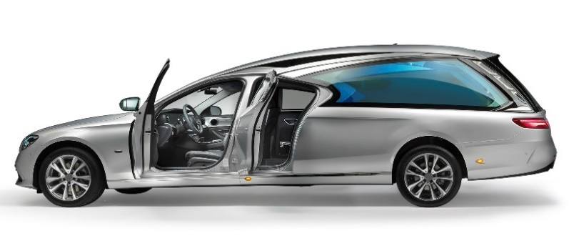 |  |  | Prezzo della fornitura |  |  | 127,000.00 € |  | IVA esclusa, immatricolazione inclusa, accessori |  |  |  | inclusi

 |  |  |  |  | Validità dell'offerta: |  | 30 giorni
 |  |  |  |  | Modalità di consegna: franco fabbrica

 |  |  |  |  | 5400 |  |  |  |  |  |  |  |  |  |  |  | 0

